关系图
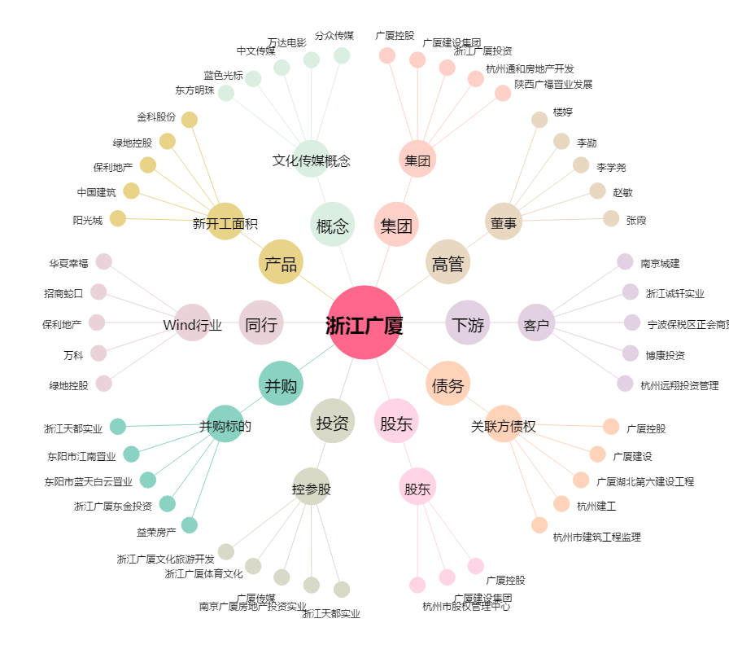
浙江广厦[600052.SH] - 关系概览图

